Rend. mód.
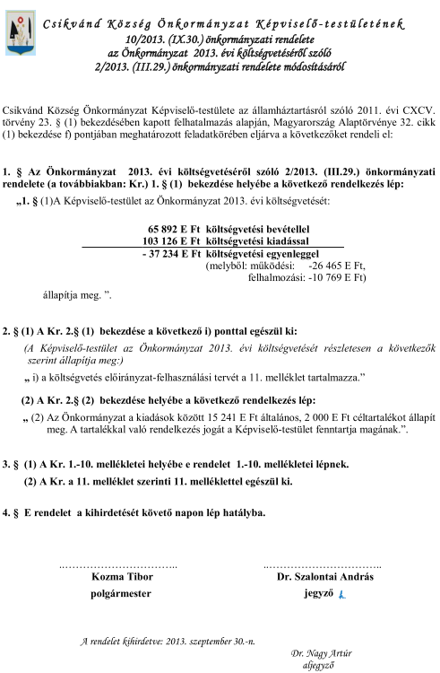

2. mell
 | Csikvánd Község Önkormányzat MŰKÖDÉSI ÉS FELHALMOZÁSI CÉLÚ BEVÉTELEK ÉS KIADÁSOK MÉRLEGE I. Működési célú bevételek és kiadások mérlege (Önkormányzati szinten)
1.oldal |  |  |  |  | Ezer forintban!
Sor- szám | Bevételek |  |  | Kiadások
 | Megnevezés | 2013. eredeti előirányzat | 2013. módosított előirányzat | Megnevezés | 2013. eredeti előirányzat | 2013. módosított előirányzat
A | B | C | D | E | F | G
1. | Közhatalmi bevételek | 15,960 | 15,960 | Személyi juttatások | 9,230 | 23,615
2. | Intézményi működési bevételek | 1,661 | 2,174 | Munkaadókat terhelő járulékok és szociális hozzájárulási adó | 1,713 | 3,655
3. | Átengedett központi adók | 1,120 | 1,120 | Dologi kiadások | 13,974 | 18,135
4. | Támogatások, kiegészítések (működési célú) | 9,889 | 11,109 | Ellátottak pénzbeli juttatásai
2. melléklet a ………../2013. (IX. ….. .) önkormányzati rendelethez
5. | Átvett pénzeszközök államháztartáson belülről | 1,877 | 22,327 | Egyéb működési célú kiadások | 15,563 | 16,509
6. | - 5.-ből: EU támogatás |  |  | Tartalékok | 16,492 | 17,241
7. | Átvett pénzeszközök államháztartáson kívülről |  |  | Kölcsön nyújtása
8. | Kölcsön visszatérülés (működési célú)
9. | Egyéb bevételek
10.
11.
12.
13. | Költségvetési bevételek összesen (1+...+12) | 30,507 | 52,690 | Költségvetési kiadások összesen (1+...+12) | 56,972 | 79,155
14. | Hiány belső finanszírozásának bevételei (15+…+18 ) | 26,465 | 26,465 | Értékpapír vásárlása, visszavásárlása
15. | Költségvetési maradvány igénybevétele | 26,465 | 26,465 | Likviditási hitelek törlesztése
16. | Vállalkozási maradvány igénybevétele |  |  | Rövid lejáratú hitelek törlesztése
17. | Betét visszavonásából származó bevétel |  |  | Hosszú lejáratú hitelek törlesztése
18. | Egyéb belső finanszírozási bevételek |  |  | Kölcsön törlesztése
19. | Hiány külső finanszírozásának bevételei (20+…+21) |  |  | Forgatási célú belföldi, külföldi értékpapírok vásárlása
20. | Hitelek, kölcsönök felvétele |  |  | Betét elhelyezése
21. | Egyéb külső finanszírozási bevételek
22. | Működési célú finanszírozási bevételek összesen (14+...+21) | 26,465 | 26,465 | Működési célú finanszírozási kiadások összesen (14+...+21)
23. | Költségvetési és finanszírozási bevételek összesen (13+22) | 56,972 | 79,155 | Költségvetési és finanszírozási kiadások összesen (13+22) | 56,972 | 79,155
24. | Függő, átfutó, kiegyenlítő bevételek |  |  | Függő, átfutó, kiegyenlítő kiadások
25. | BEVÉTEL ÖSSZESEN (23+24) | 56,972 | 79,155 | KIADÁSOK ÖSSZESEN (23+24) | 56,972 | 79,155
26. | Költségvetési hiány: | 26,465 | 26,465 | Költségvetési többlet: | -
27. | Tárgyévi hiány: | - |  | Tárgyévi többlet: | -

6.sz.mell.
 | Beruházási (felhalmozási) kiadások előirányzata beruházásonként
 |  |  |  |  |  |  | Ezer forintban !
Sorszám | Beruházás megnevezése | Teljes költség tervezett | Kivitelezés kezdési és befejezési éve | Felhasználás 2012. XII.31-ig | 2013. eredeti előirányzat | 2013. módosított előirányzat | 2013. év utáni szükséglet
 | aszaló | B | C | D | E | F | G
6. melléklet a ……/2013. (IX. ..... .) önkormányzati rendelethez
 | épület vásárlás | 2,000 | 2013 |  | 2,000 | 2,000
 | földterület vásárlás | 500 | 2013 |  | 500 | 500
 | pótkocsi lombráccsal | 1,378 | 2013 |  | 1,378 | 1,378
 | kombinátor | 575 | 2013 |  | 575 | 575
 | kamera rendszer | 4,096 | 2013 |  | 4,096 | 4,096
 | sütő | 120 | 2013 |  | 120 | 120
 | traktor nyári fülkével | 4,879 | 2013 |  |  | 4,879
 | Eke csoroszlya nélkül | 434 | 2013 |  |  | 434
 | mulcsozó | 933 | 2013 |  |  | 933
 | gödörfúró | 234 | 2013 |  |  | 234
 | szántóföldi permetező | 334 | 2013 |  |  | 334
 | fűnyíró kardánnal | 709 | 2013 |  |  | 709
 | műtrágyaszóró | 133 | 2013 |  |  | 133
 | talajmaró | 700 | 2013 |  |  | 700
 | homlokrakó | 1,035 | 2013 |  |  | 1,035
 | aszaló | 1,020 | 2013 |  |  | 1,020

 | ÖSSZESEN: | 19,080 |  |  | 8,669 | 19,080

7.sz.mell.
7. melléklet a ……/2013. (IX. ..... .) önkormányzati rendelethez
 | Felújítási kiadások előirányzata felújításonként
 |  |  |  |  |  |  | Ezer forintban !
Sorszám | Felújítás megnevezése | Teljes költség tervezett | Kivitelezés kezdési és befejezési éve | Felhasználás 2012. XII.31-ig | 2013. eredeti előirányzat | 2013. módosított előirányzat | 2013. év utáni szükséglet (G=B - D - F)
 | A | B | C | D | E | F | G
1 | épület felújítás | 1,500 | 2013 |  | 1,500 | 1,500
2 | épület felújítás "műhely" | 2,634 | 2013 |  | 2,634 | 4,634
3
4
5
6
7
8
9
10
11
12
13
14
15
16
17
18
19
20 | ÖSSZESEN: | 4,134 |  |  | 4,134 | 6,134

11. sz. mell
11. melléklet a ....../2013. (IX. .... .) önkormányzati rendelethez
Előirányzat-felhasználási terv 2013. évre
 |  |  |  |  |  |  |  |  |  |  |  |  |  | Ezer forintban !
Sor-szám | Megnevezés | Január | Február | Március | Április | Május | Június | Július | Auguszt. | Szept. | Okt. | Nov. | Dec. | Összesen:
1. | Bevételek
2. | Közhatalmi bevételek | 10 |  | 7,972 |  |  | 6 |  |  | 7,972 |  |  |  | 15,960
3. | Intézményi működési bevételek | 150 | 70 | 85 | 178 | 60 | 543 | 145 | 50 | 172 | 286 | 196 | 239 | 2,174
4. | Átengedett központi adók |  |  | 560 |  |  |  |  |  | 560 |  |  |  | 1,120
5. | Támogatások , kiegészítések | 494 | 1,384 | 692 | 791 | 791 | 2,012 | 791 | 791 | 791 | 791 | 791 | 990 | 11,109
6. | Tám. ért. műk. Bevét. Áh. belülrül | 1,877 |  |  |  |  | 12,199 | 1,814 | 1,814 | 1,814 | 1,814 | 1,814 | 1,815 | 24,961
7. | Átvett pénzeszközök Áh. kívülről
8. | Tám. ért. felh. Bevét. Áh. Belülről |  |  |  |  |  | 10411 |  |  |  |  |  |  | 10,411
9. | Felhalmozási bevételek | 157 |  |  |  |  |  |  |  |  |  |  |  | 157
10. | Finanszírozási bevételek | 8,663 | 500 | 6,498 | 4,096 | 575 | 6,500 |  |  |  |  |  | 10,402 | 37,234
11. | Bevételek összesen: | 11,351 | 1,954 | 15,807 | 5,065 | 1,426 | 31,671 | 2,750 | 2,655 | 11,309 | 2,891 | 2,801 | 13,446 | 103,126
12. | Kiadások
13. | Személyi juttatások | 1,865 | 1,846 | 1,846 | 1,934 | 1,934 | 1,934 | 1,934 | 1,934 | 1,934 | 1,934 | 1,934 | 2,586 | 23,615
14. | Munkaadókat terhelő járulékok és szociális hozzájárulási adó | 281 | 281 | 281 | 299 | 299 | 300 | 300 | 300 | 300 | 300 | 300 | 414 | 3,655
15. | Dologi kiadások | 1,165 | 1,436 | 1,217 | 1,190 | 973 | 5,331 | 1,037 | 986 | 1,072 | 1,117 | 1,250 | 1,361 | 18,135
16. | Ellátottak pénzbeli juttatásai
17. | Egyéb működési célú kiadások | 1,270 | 1,090 | 1,170 | 2,570 | 1,090 | 1,903 | 970 | 1,380 | 1,050 | 1,070 | 1,020 | 1,926 | 16,509
18. | Beruházások | 2,000 | 500 | 1,498 | 4,096 | 575 | 10,411 |  |  |  |  |  |  | 19,080
19. | Felújítások |  |  |  |  |  | 4,134 |  |  |  |  |  |  | 4,134
20. | Egyéb felhalmozási kiadások |  | 157 |  | 400 |  |  |  |  |  | 200 |  |  | 757
21. | Tartalékok |  |  |  |  |  | 3,950 |  |  |  |  |  | 13,291 | 17,241
22. | Kölcsön nyújtása
23. | Finanszírozási kiadások
24. | Kiadások összesen: | 6,581 | 5,310 | 6,012 | 10,489 | 4,871 | 27,963 | 4,241 | 4,600 | 4,356 | 4,621 | 4,504 | 19,578 | 103,126
25. | Egyenleg | 4,770 | -3,356 | 9,795 | -5,424 | -3,445 | 3,708 | -1,491 | -1,945 | 6,953 | -1,730 | -1,703 | -6,132
26. | Halmozott egyenleg | 4,770 | 1,414 | 11.209 | 5.785 | 2,340 | 6,048 | 4,557 | 2,612 | 9,565 | 7,835 | 6,312

